Avalúo de mejoras
 | AVALUO PROYECTADO

 | 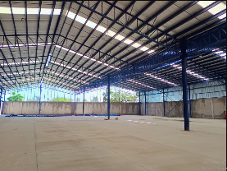

 | Objeto del avalúo |  | Estimar el valor comercial de las mejoras
 | Propósito del avalúo |  | Cálculo del ISR

I. Descripción del inmueble a valuar

 | NAVE INDUSTRIAL

 | VALUADOR
 | Nombre: | César Humberto Madera Robles
 | Cedula Prof: | 7719337
 | Especialidad: | Bienes inmuebles
 | Fecha de avalúo: | 22 de octubre del 2024

 | PROPIETARIO/CLIENTE

 | Nombre: | Jose Quezada Mercado
 | Domicilio: | Adolfo Ruiz Cortinez No. 211 Fraccionamiento Villa Col. Aguascalientes, C.P. 20200
 | Lote: | 0
 | Manzana: | 0
 | Régimen de propiedad: | A la propiedad Raiz
 | Cuenta catastral: | U840786
 | Escritura: | XXXXXXXXX

 | VALOR PROYECTADO

 |  | #REF!

 | II. CARACTERÍSTICAS URBANAS DEL INMUEBLE

 |  | Clasificación de la zona: | Comercial
 |  | Tipos de construcción: | Naves industriales, hoteles comercio
 |  | Indice de saturación: | 80%
 |  | Población: | Flotante
 |  | Contaminación ambiental: | Normal
 |  | Uso de suelo: | Comercial
 |  | Vias de acceso e importancia: | Boulevard Adolfo Ruiz Cortinez

 | Servicios públicos | X | Agua |  |  | X | Gas natural
 |  | X | Luz |  |  | X | Tv por cable
 |  | X | Drenaje |  |  | X | Internet
 |  | X | Teléfono |  |  | X | Vigilancia

 | Equipamiento urbano | X | Parques |  |  |  | Abasto
 |  | X | Escuelas |  |  | X | Oficinas
 |  | X | Hospitales |  |  | X | Pavimentos
 |  | X | Guarniciones |  |  | X | Banquetas

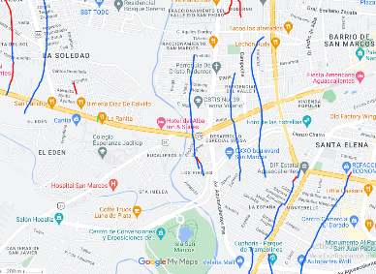

 | III. TERRENO
 | Colindancia de vialidades
 | Norte | Camino angiguo San Ignacio |  |  |  | Este |  |  | Paseo del Rio
 | Sur | Av. Licenciado Adolfo Ruiz Cortinez |  |  |  | Oeste | Circuito La Estancia

 | Medidas y colindancias
 | Norte | 48.00 | Juan Marquez |  | Sureste |  | 45.00 | Carretera Aguascalientes-Calvillo
 | Noreste | 170.00 | Lorenzo de Jesús Muñoz

 |  |  | Topografía y configuración | Terreno irregular plano
 |  |  | Caracteristicas panorámicas | Normal
 |  |  | Servidumbres y restricciones | Ninguna aparentemente

 | Fallas

 | No se observan fallas cercanas según el Sistema de Información de Fallas Geológias y grietas, SIFAGG

 | Georreferencia

 | X | 776466.5 |  | N | 21°52'19.36''
 | Y | 2421070.8 |  | O | 102°19'28.95''

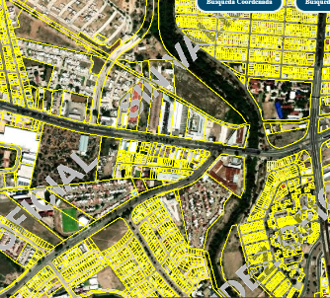

 | IV. DESCRIPCIÓN GENERAL DEL INMUEBLE

 | Superficies
 |  |  |  |  |  | Uso actual | Industrial
 | Construcción tipo área construida |  | 7134.94 m |  |  | Espacios construidos | 2
 | Superficie terreno |  | 8055.00 m |  |  | Número de niveles | 1
 |  |  |  |  |  | Edad aproximada | 1
 |  |  |  |  |  | Vida útil remanente | 60
 | Fuente | Predial |  |  |  | Estado conservación | Bueno
 |  |  |  |  |  | Calidad de proyecto | Bueno
 |  |  |  |  |  | Unidades rentables | 1

 | V. CONSIDERACIONES PREVIAS AL AVALÚO

 | Descripción del inmueble

 | Terreno con uso de tipo industrial en el cual, el solicitante manifiesta que se tiene proyectada la construcción de una nave industrial con oficinas, patio de maniobras, báscula, estacionamiento, transformador y caseta de vigilancia

 | Metodología

 | Enfoque de costos:
 | La valuación del terreno se estima de acuerdo a la Investigación de Mercado. Se aplica el criterio y tablas de Ross-Heidecke, para la estimación de los factores de depreciación. Este enfoque considera que valor máximo del bien para el comprador con información pertinente, será la cantidad necesaria para construir o adquirir un nuevo bien de igual utilidad. Cuando el bien no es nuevo, el valor de reposición nuevo deberá ser ajustado de acuerdo a todos los métodos de apreciación y obsolescencia a la fecha del avalúo.
 | Enfoque de ingresos (Valor de capitalización de rentas):
 | Es el valor presente de beneficios futuros derivados de la propiedad y es generalmente medido a través de la capitalización de un nivel específico de ingresos.
 | Enfoque de mercado (Valor comparativo de mercado):
 | Es la cantidad estimada, en términos monetarios a partir del análisis y comparación de bienes iguales o similares al bien objeto de estudio, que han sido vendidos o que se encuentran en proceso de venta en el mercado abierto. Este análisis, para inmuebles especiales, se puede ralizar comparando superficie de construcción, habitaciones de hotel, camas de hospital, etc.
 | Valor comercial
 | Es el precio más probable en que se podría comercializar un bien, en las circunstancias prevalecientes a la fecha del avalúo, en un plazo razonable de exposición en una transacción llevada a cabo entre un oferente y un demandante libres de presiones, bien informados y como resultado de ponderar el valor físico, el valor de capitalización de rentas y el valor de mercado del bien que se trate.

 | Comentarios generales, supuestos, exclusiones y condiciones limitantes al avalúo
 | El presente análisis presupone que no existe una restricción legal en cuanto a la posesión del bien y al uso lícito del mismo. Los valores de calle y de mercado se estiman con base en la homologación de los comparables obtenidos en la investigación del mercado inmobiliario de la zona de ubicación del inmueble y zonas de características similares. La homologación considera las condiciones del inmueble que se analiza.

 | Factores de homologación empleados

 | Sup | Superficie contruida/terreno |  | Csp |  | Calidad de los servicios públicos
 | Neg | Factor de negociación |  | Ec |  | Estado de conservación
 | Fub | Factor de ubicación dentro de la colonia |  | Proy |  | Calidad de proyecto

 | Tfr | Tipo de Fracc. | Factores de zona | For |  | Tipo | Factor de forma

 | Turística comercial | TC | 1.00 | Regular |  | R | 1.00
 | Comercial de 1° | C1 | 0.90 | Irregular 4L |  | I4L | 0.90
 | Comercial de 2 | C2 | 0.80 | Irregular +4L |  | I+4L | 0.80
 | Residencial de lujo | RL | 0.70
 | Residencial de 1° | R1 | 0.60
 | Residencial de 2° | R2 | 0.50
 | Interés social | IS | 0.40
 | Habitacional popular | HP | 0.30

 | Fesq | Abreviatura | Factor de esquina | Top |  | Abreviatura | Factor de topografía

 | Interior | INT | 0.85 | Plano |  | PL | 1.00
 | Medianero | MED | 1.00 | Ascendente |  | AS | 0.90
 | Esquina | ESQ | 1.15 | Descendente |  | DE | 0.90
 | Cabecero | CAB | 1.25 | Accidentado |  | AC | 0.80
 | Manzanero | MAN | 1.35

 | VI. INVESTIGACIÓN DE MERCADO

 | Inmuebles en venta
 |  | 1 | 2 | 3 | 4 |  | 5

 |  | NO APLICA

 | VII. APLICACIÓN DEL ENFOQUE COMPARATIVO DE MERCADO

 | Terreno
 | Sujeto | 1 | 2 | 3 | 4 |  | 5
 | Vum
 | Sup
 | Neg
 | Fub
 | Csp
 | Top
 | For
 | Tfr
 | Fesq
Factor de homologación |  | 0.00 | 0.00 | 0.00 | 0.00 |  | 0.00
Valor unitario del terreno homologado |  | 0.00 | 0.00 | 0.00 | 0.00 |  | 0.00

 | Superficie | 0.00 |  |  |  | Precio de mercado ponderado |  |  | $/m2

 | Indiviso | 100% |  | Valor del terreno |  | NO APLICA

VIII. APLICACIÓN DEL ENFOQUE DE COSTOS (VALOR FÍSICO O DIRECTO)

 | Terreno
 | Fracción | Área | Factor | Valor U. |  |  |  | Total
 | Única | 8055.00 | 1.00 | $4,000.00 |  |  |  | $32,220,000.00

 |  |  | Valor del terreno |  |  |  |  | $32,220,000.00

 | Construcciónes
 | Fracción | Área | Valor U. | Vrn | FIC | Fsis | Fee | FR | VNR | Fec | Vnr
Nave industrial |  | 6975.94 m | $10,743.55 | $74,946,360.19 | 0.897 | 0.98 | 1.125 | 0.9889 | $74,117,640.81
Oficinas |  | 150.00 m | $12,939.93 | $1,940,989.50 | 0.897 | 0.98 | 1.125 | 0.9889 | $1,919,527.01
Estacionamiento |  | 908.31 m | $2,934.86 | $2,665,762.69 | 0.897 | 0.98 | 1.125 | 0.9889 | $2,636,286.02
Caseta de vigilancia |  | 10.00 m | $8,038.78 | $80,387.80 | 0.897 | 0.98 | 1.125 | 0.9889 | $79,498.91
 |  |  |  | Valor neto de reposición |  |  |  |  | $78,752,952.75

 | Accesorios
 | Fracción | Área | Valor U. | Vrn | FIC | Fsis | Fee | FR | VNR | Edad | Ec | Vut | Fec | Vnr
 | Báscula | 1.00 | $2,000,000.00 | $2,000,000.00 | 0.897 | 0.98 | 1.125 | 0.9889 | $1,977,885.00
 | Reja c/control | 1.00 | $155,000.00 | $155,000.00 | 0.897 | 0.98 | 1.125 | 0.9889 | $153,286.09
...
 |  |  |  | VALUADOR
 |  |  |  | Ing. César Humberto Madera Robles
 |  |  |  | Director Responsable de Obra DRO 32/337
 |  |  |  | Ced. Prof. 7719337
 |  |  |  | Especialidad valuación

 | XIII. PLANO ARQUITECTÓNICO
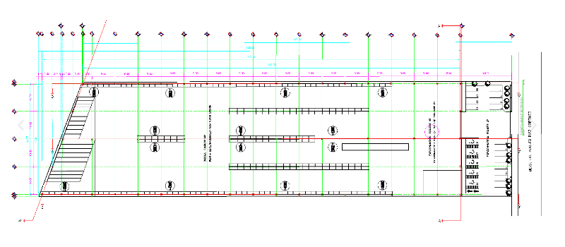

 |  |  |  |  |  |  |  |  |  |  |  |  | FACTOR DE ACTUALIZACIÓN
 |  |  |  |  |  |  |  |  |  |  |  |  | FACTOR REFERIDO

 | XIV. REPORTE FOTOGRÁFICO
